关系图
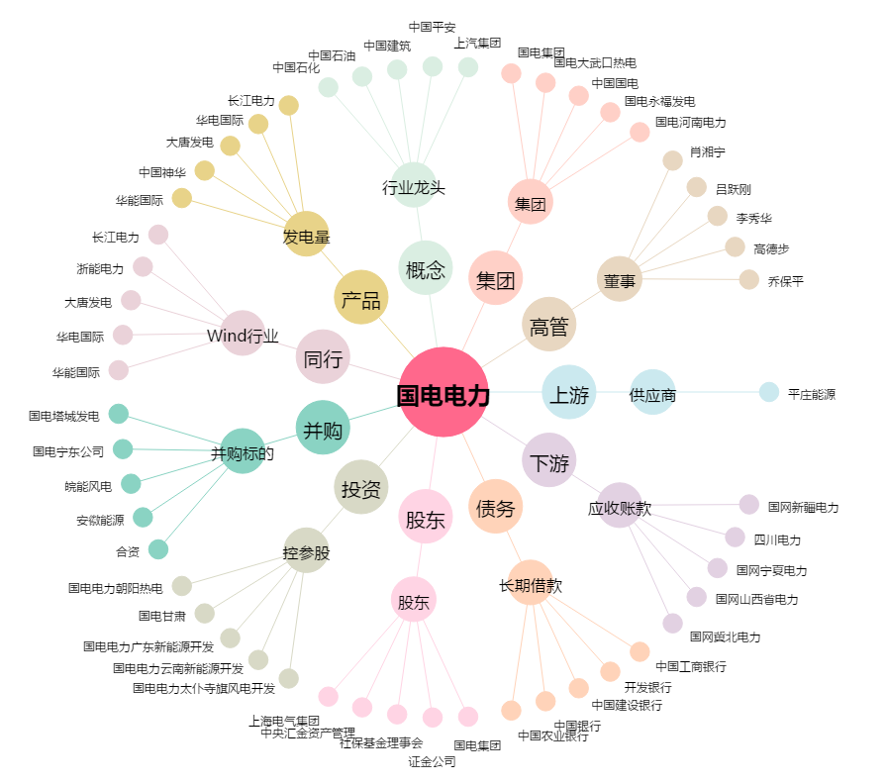
国电电力[600795.SH] - 关系概览图

